상품제안서
네파 여름 3단 아이스 폴리머 냉감 스냅형 스카프 | 상품코드: S46444

 |  |  |  |  |  |  | 02-713-8555 | www.synergygift.co.kr
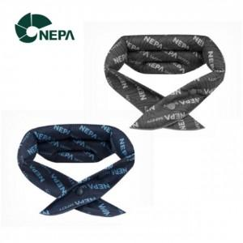

【상세/제작정보】

【인쇄/포장옵션】 | 종이라벨지 / 포장지포장

【공급단가】 | 수량 | 50~ | 100~ | 300~ | 1,000~ | 3,000~
*VAT별도 | 단가 | 8,150원 | 7,710원 | 7,330원 | 7,150원 | 7,020원

【상품 URL】 | https://www.synergygift.co.kr:443/src/goods_detail.php?gdno=46444

